Sheet1
პროექტი #2017.09.27ა
 | მყიდველი: საქ. შრომის, ჯანმრთელობისა და სოციალური დაცვის სამინისტრო

# | დასახელება | ფირმა, მოდელი | სურათი | ზომა | მახასიათებლები | რაოდ | ფასი ლარი
D62 | გასასინჯი ტახტი | TM-A 1001 |  | 60*184*73(სმ) | თავის ნაწილის რეგულირებით, ქაღალდის რულონის სამაგრით | 1 | 350.00 ლ | 300 ლ
D410 | ფუნქციონალური საწოლი, მექანიკური | TM-D 4071 | 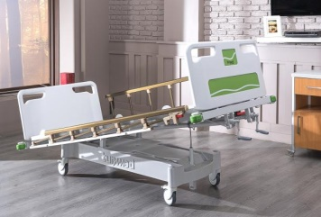 | 107*203*50(სმ) | მყარი პლასტმასის თავის და ფეხის პანელი უკანა ნაწილი რეგულირებადი ხელით მუხლის ნაწილი რეგულირებადი ხელით ფეხის ნაწილი რეგულირებადი ხელით ტრენდელბურგის პოზიცია გაზის ბალონის მეშვეობით მყარი პლასტმასის საწოლის პლატფორმა მყარი პლასტმასის მოაჯირები ორივე მხარეს მყარი პლასტმასის ოთხთვალა ქვედა მხარეს გადასხმის შტატივის ბუდე ორივე მხარეს, საწოლის თავთან ერთი გადასხმის შტატივი 4 ბორბალი 360 გრადუსიანი როტაციით ორი ბორბალი ჩამკეტი მექანიზმით ყველა მეტალის ნაწილი დაფარულია ელექტროსტატიური საღებავითორთოპედიული CNC მატრასით, შტატივით | 3 | 1,950.00 ლ | 2430 ლ
E6950 | ხელვნური სუნთქვის აპარატი | Heyer, iTernis EVO |  |  | მოზრდილებისთვის და პედიატრიული (>5კგ), ტიდალური მოცულობა 20-2000მლ (VCV), 10.1“ ზომის TFT ეკრანი, სუნთქვის რეჟიმები: VCV, PCV, SIMV(V) + PS, SIMV(P) + PS, SPONT/CPAP, Sigh, Standby, ოფციური: PRVC, DualPAP, NPPV სადგამით | 1 | 26,179.65 ლ
D400 | პაციენტის დაკვირვების მონიტორი/ კარდიომონიტორი | Contec, CMS8000 | 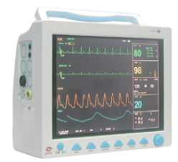 |  | 6 პარამეტრით: ეკგ, წნევა, პულსი, სატურაცია, რესპირაცია, ტემპერატურა, ინვაზიური წნევის გამომსვლელი, 1 ბატარეა, ეკრანის ზომა 12.1" | 3 | 1,736.42 ლ | 1350 ლ | 1835 ლ
6 | ასპირატორი/ ელექტრო მქაჩი |  |  |  | 1ცალი არანაკლებ 1 ლიტრიანი ავზით. მაქსიმალური ვაკუუმი 0,75 ბარი. გადინება: არანაკლებ 15 ლიტრი/წუთში. აღჭურვილი აკუმლატორით | 1 | 850.00 ლ. | ''-'' | 400 ლ
7 | საპროცედურო მაგიდის სანათი |  |  |  | ფეხზე სადგამით, ნათების რეგულირების საშუალებით, "LED" განათებით, გორგოლაჭებით გადაადგილების შესაძლებლობით | 1 | - ლ.
D46.1 | შირმა | TM-A 1015 | 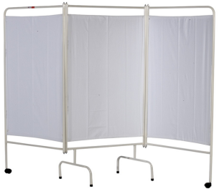 | 237*172*48(სმ) | სამ განყოფილებიანი სასეპარაციო შირმა, თეთრი ფერის კარკასით | 3 | 250.00 ლ | 225 ლ
D231 | ლინეომატი/ ინფუზომატი შპრიცის | MedCaptain, SYS3011 | 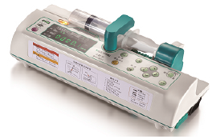 |  | 10, 20, 30, 50, 60მლ შპრიცებისთვის. სიჩქარე: 0.1-2000მლ/სთ. აკუმლატორით. ინექციის მოცულობა: 0.1-9999.9მლ | 2 | 1,240.30 ლ | 1100 ლ | 1050 ლ
# A45 | ჟანგბადის ბალონი 5ლ მოცულობის |  | 5L |  | ჟანგბადის ბალონი 5ლ მოცულობის, ჟანგბადით დატვირთული | 1 | 384.49 ლ
# A48 | რედუქტორი ჟანგბადის ბალონისთვის | 153-391 |  |  | რედუქტორი, მანომეტრით, ფლოუმეტრით, დამატენიანებელი ბოთლით. მოყვება ნაზალური ზონდი | 1 | 180.00 ლ
15 | მაცივარი მედიკამენტებისთვის |  | 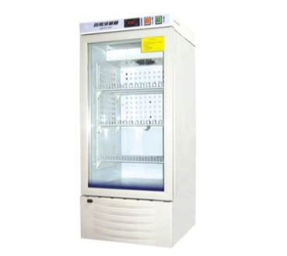 |  | კარის გაღებისას გამაფრთხილებელი სიგნალი ძაბვის ვარდნის გამაფრთხილებელი სიგნალი მაღალი ტემპერატურის გამაფრთხილებელი სიგნალი დაბალი ტემპერატურის გამაფრთხილებელი სიგნალი მინიმალური / მაქსიმალური ტემპერატურის ჩაწერა და ჩვენება ეკოლოგიურად სუფთა გამაციებელი კარის დაკეტვა არანაკლებ ორი მექანიზმით რეალურ დროში ტემპერატურის ჩვენება შიდა განათება , 120 ლიტრის მოცულობით, ვენტილატორით, რომელიც უზრუნველყოფს ოპტიმალური ტემპერატურის სტაბილურობას და ტემპერატურის სწრაფად აღდგენას კარების გახსნის შემდეგ, ტემპერატურული რეჟიმი არანაკლებ +2-დან +15-მდე | 1 | 1,500.00 ლ.
D277 | კარადა, 4 კარებით | TM-G 7004 |  | 90*41*181(სმ) | მედიკამენტების კარადა მეტალის კარკასით ზედა მინის გასაწევ-გამოსაწევიანი ან გამოსაღები კარებები ორი უჯრით ქვედა მეტალის კარებით ჩამკეტი მექანიზმით უჯრებზე და ქვედა კარებებზე ორი მეტალის თაროთი ზედა განყოფილებაში მეტალის თაროთი ქვედა განყოფილებაში ყველა მეტალის ნაწილი დაფარული უნდა იყოს ელექტროსტატიური საღებავით ზომა არანაკლებ: სიგანე: 410 მმ - სიგრძე: 900 მმ - სიმაღლე: 1810 მმ | 2 | 1,302.32 ლ
D37 | ფლუმეტრი დამატენიანებლით | CMegasan |  | DIN & BS | ფლოუმეტრი, დამატენიანებლით, DIN ან BS სტანდარტის პორტით, პოლივინიქლორიდის ავტოკლავირებადი, მრავალჯერადი ამაორთქლებელი ჭიქით, | 3 | 180.00 ლ | 75 ლ
# A8 | პულსოქსიმეტრი, მოზრდილის | Contec, CMS50D | 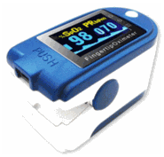 |  | პულსი, სატურაცია, მოზრდილის | 2 | 130.00 ლ
22 | ინსტრუმენტების თასი |  |  |  | უჟანგავი მეტალის მასალით დამზადებული | 3 | 45.00 ლ.
23 | ინსტრუმენტების თასი თირკმლისებური |  |  |  | უჟანგავი მეტალის მასალით დამზადებული | 6 | 28.00 ლ.
D300 | ანესთეზიოლოგის მედიკამენტების ურიკა | TM-B 2017 |  | 70*45*97(სმ) | მეტალის კარკასი, ხის ზედაპირი მოაჯირებით, 1ც. უჯრა უჯრა, 1ც. გამოსაწევი სამუშაო დაფა, 20ც. მედიკამენტების უჯრა (გამჭვირვალე პლასტმასის) ორივე ფრონტალური და დისტალური მხრიდან. გვერდითა სათავსოთი, თასით, ნაგვის ურნით, შესაძლებელია სხვა ფერთა კომბინაცია | 1 | 1,711.61 ლ | 2700 ლ
D97 | ინსტრუმენტების გადასატანი მაგიდა თასით | TM-B 2012 | 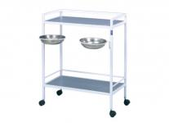 | 70(სიგრძე) * 41(სიგანე) * 91(სიმაღლე)(სმ) | ინსტრუმენტების გადასატანი მაგიდა, ქრომ-ნიკელის 2 თაროთი, თასების ჩასადებით, | 1 | 483.72 ლ | 300 ლ
D83 | ინსტრუმენტების მაგიდა, "მეიოს" მაგიდა | TM-B 2003 | 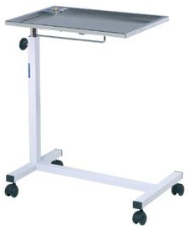 | Staniless steel 41*70*67(სმ) | ქრომ-ნიკელის, უჟანგავი მასალის ინსტრუმენტების დასადები თარო. გორგოლაჭებით, სიმაღლის რეგულირებით | 3 | 396.90 ლ
D16 | კვარცის, ულტრაიისფერი ნათურა | CN-UV-30W | 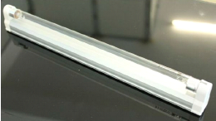 | სიგრძე: 89.4სმ | კედელზე ან ჭერზე დასაკიდი ტიპის. სიმძლავრე 30 ვატი, ვოლტაჟი 220ვოლტი | 1 | 86.82 ლ
D900 | ავტოკლავი | LS-B50L |  | 50*53*98(სმ) | კამერის მოცულობა 50 ლიტრი (Ф340*550)mm, ვერტიკალური, საშრობი ფუნქციით | 1 | 4,837.17 ლ | მშრალი სტერილიზატორი 120ლიტრი 4000 ლ | მშრალი სტერილიზატორი 3350 ლ, ავტოკლავი 7000 ლ
# A25 | განათება, ფეხზე სადგომი | GIMA, Minimed |  |  | ჰალოგენური, ლუმინესცენციური უჩრდილო განათება 1 სატელიტი, 1 რეფლექტორით, ფეხზე სადგომი. ლუმინესცენცია: 38000 ლუქსი, ფერის ტემპერატურა: 3100K | 1 | 967.43 ლ | 800 ლ
 | ნემსების შესაგროვებელი კონტეინერი |  |  |  | არანაკლებ 5 ლ მოცულობის | 5 | 15.00 ლ
 | ზემო კიდურის ფიქსატორი |  |  |  | კრამერის არტაშანი | 2 | 70.00 ლ
 | ქვემო კიდურის ფიქსატორი |  |  |  | კრამერის არტაშანი | 2 | 70.00 ლ
# A54 | ლარინგოსკოპის ნაკრები | GIMA, 34303 |  |  | მოზრდილის, მაკინტოშის ტიპის (მოხრილი), 4 პირით, ზომა: 1-2-3-4 | 1 | 320.00 ლ
 | ინტრავენურად ხსნარის წნევით გადასხმის ჩანთა |  |  |  |  | 2 | 70.00 ლ
 | მოხრილი მომჭერი (მოზრდილთა ) |  |  |  | უჟანგავი მეტალის მასალით დამზადებული | 2 | 22.00 ლ
D17 | გადასხმის სისტემის სტენდი/შტატივი | TM-F 6008 |  | სიმაღლის რეგულირება: 110-195(სმ) | მეტალის შტატივი, ოთხი ბორბალით, 2 გადასხმის სისტემის დასაკიდით | 3 | 85.00 ლ | 200 ლ
 | ინჰალატორი |  |  |  | ელექტრო, ჰაერის ნაკადი 14ლ/წთ. მაქსიმალური წნევა 2,5 ბარი | 1 | 135.00 ლ
 | ბიქსი |  |  |  | არანაკლებ 180 მმ | 2 | 75.00 ლ
D55 | საკაცე, დასაკეცი | EMS, YDC-1A7 | 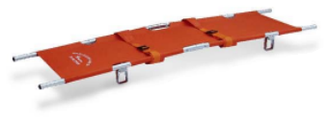 | გაშლილი: 217*53*14(სმ) დაკეცილი: 108*17*10(სმ) | ალუმინის კარკასი, დაკეცვადი, საფიქსაციო რემნებით, წონა 6კგ, პაციენტის მაქს წონა 160კგ | 1 | 297.67 ლ
D42 | საკაცე დაფა | EMS, YDC-7A3 | 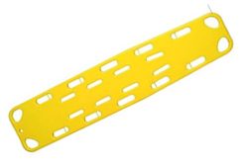 | 184*45*6(სმ) | პოლიეთილენის საკაცე დაფა, წონა 8კგ, პაციენტის მაქს წონა 160კგ | 3 | 310.08 ლ
D40 | საფიქსაციო რემნები (ობობის ტიპის) | Spider Strap |  | სისქე 5 სმ | სხვადასხვა ფერის რემნებით, სისქე 5სმ, გამოიყენება დაშლადი და დაფის ტიპის საკაცეებზე | 3 | 173.64 ლ
D18 | თავის დასაფიქსირებელი | EMS, HD-01 | 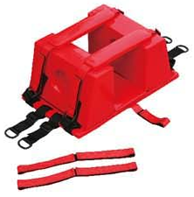 | 40*26*16(სმ) | მაღალი სიმკვრივის პლასტიკის მასალა, ამოღებული ყურის ნაწილით, გამოიყენება დაშლადი და დაფის ტიპის საკაცეებზე. წონა: 1 კგ, | 3 | 86.82 ლ
 |  |  |  |  |  | ჯამი:

 | დეფიბრილატორი |  |  |  |  | 1 |  | 6950 ლ
 | კარდიოგრაფი |  |  |  |  | 1 |  |  | 1100 ლ
 | ნავისებური საკაცე |  |  |  |  | 2

